Bugs
№ | Опис | Коментарі
1 | Кнопка 'Детальніше' розміщена не на одному рівні з іншими | 
2 | Текст статті - обрізаний | 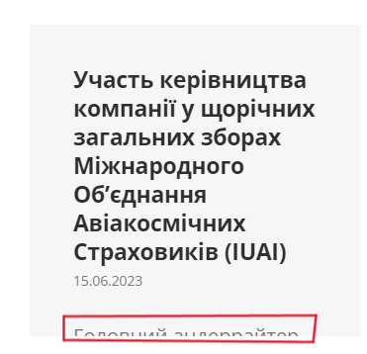
3 | Посилання - недоступне | 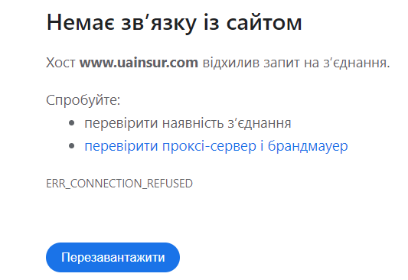
4 | Кнопка при зміні мови - не перекладена | 